Выборка A
 |  |  |  |  |  |  |  |  |  |  |  |  |  |  |  |  |  |  |  |  |  |  |  |  |  |  |  | 4
 |  |  |  |  |  |  |  |  |  |  |  |  |  |  |  |  |  |  |  |  |  |  |  |  |  |  |  | 3
 |  |  |  |  |  |  |  |  |  |  |  |  |  |  |  |  |  |  |  |  |  |  |  |  |  |  |  | 1
 |  |  |  |  |  |  |  |  |  |  |  |  |  |  |  |  |  |  |  |  |  |  |  |  |  |  |  | 4
 |  |  |  |  |  |  |  |  |  |  |  |  |  |  |  |  |  |  |  |  |  |  |  |  |  |  |  | 5
 |  |  |  |  |  |  |  |  |  |  |  |  |  |  |  |  |  |  |  |  |  |  |  |  |  |  |  | 5
 |  |  |  |  |  |  |  |  |  |  |  |  |  |  |  |  |  |  |  |  |  |  |  |  |  |  |  | 3
1. Максимальный, минимальный элементы и размах |  |  |  |  |  |  |  |  |  |  |  |  |  |  |  |  |  |  |  |  |  |  |  |  |  |  |  | 0
Макс: | 0 |  |  |  |  |  |  |  |  |  |  |  |  |  |  |  |  |  |  |  |  |  |  |  |  |  |  | 2
Мин: | 0 |  |  |  |  |  |  |  |  |  |  |  |  |  |  |  |  |  |  |  |  |  |  |  |  |  |  | 5
Размах: | 0 |  |  |  |  |  |  |  |  |  |  |  |  |  |  |  |  |  |  |  |  |  |  |  |  |  |  | 6
2. Статистический ряд и полигон ряда |  |  |  |  |  |  |  |  |  |  |  |  |  |  |  |  |  |  |  |  |  |  |  |  |  |  |  | 4
 |  |  |  |  |  |  |  |  |  |  |  |  |  |  |  |  |  |  |  |  |  |  |  |  |  |  |  | 2
 |  |  |  |  |  |  |  |  |  |  |  |  |  |  |  |  |  |  |  |  |  |  |  |  |  |  |  | 3
0 | 1 | 1 | 1 | 1 | 1 | 1 | 1 | 1 | 1 | 1 | 1 | 2 | 2 | 2 | 2 | 2 | 2 | 2 | 2 |  |  |  |  |  |  |  |  | 4
3 | 2 | 2 | 2 | 2 | 2 | 3 | 3 | 3 | 3 | 3 | 3 | 3 | 3 | 3 | 3 | 3 | 3 | 3 | 4 |  |  |  |  |  |  |  |  | 1
4 | 4 | 4 | 4 | 4 | 4 | 4 | 4 | 4 | 4 | 4 | 4 | 4 | 4 | 4 | 4 | 4 | 4 | 5 | 5 |  |  |  |  |  |  |  |  | 4
5 | 5 | 5 | 5 | 5 | 5 | 5 | 5 | 5 | 5 | 5 | 6 | 6 | 6 | 6 | 6 | 7 |  |  |  |  |  |  |  |  |  |  |  | 2
7 | 7 | 7 | 7 | 7 | 8 | 8 | 8 | 9 |  |  |  |  |  |  |  |  |  |  |  |  |  |  |  |  |  |  |  | 4
 |  |  |  |  |  |  |  |  |  |  |  |  |  |  |  |  |  |  |  |  |  |  |  |  |  |  |  | 4
В таблице: x – варианты случайной величины X; ni – частоты случайной величины X; wi – относительные частоты случайной величины X; Ni – накопленные частоты случайной величины X; Wi – относительные накопленные частоты случайной величины X. |  |  |  |  |  |  |  |  |  |  |  |  |  |  |  |  |  |  |  |  |  |  |  |  |  |  |  | 1
 |  |  |  |  |  |  |  |  |  |  |  |  |  |  |  |  |  |  |  |  |  |  |  |  |  |  |  | 3
 |  |  |  |  |  |  |  |  |  |  |  |  |  |  |  |  |  |  |  |  |  |  |  |  |  |  |  | 1
xᵢ | 0 | 1 | 2 | 3 | 4 | 5 | 6 | 7 | 8 | 9 |  |  |  |  |  |  |  |  |  |  |  |  |  |  |  |  |  | 3
nᵢ | 1 | 11 | 13 | 14 | 19 | 13 | 5 | 6 | 3 | 1 |  |  |  |  |  |  |  |  |  |  |  |  |  |  |  |  |  | 6
ꞷᵢ | 0.011627906977 | 0.12790697674 | 0.1511627907 | 0.16279069767 | 0.22093023256 | 0.1511627907 | 0.058139534884 | 0.06976744186 | 0.03488372093 | 0.011627906977 |  |  |  |  |  |  |  |  |  |  |  |  |  |  |  |  |  | 6
Nᵢ | 1 | 12 | 25 | 39 | 58 | 71 | 76 | 82 | 85 | 86 |  |  |  |  |  |  |  |  |  |  |  |  |  |  |  |  |  | 8
Wᵢ | 0.021739130435 | 0.14964610718 | 0.30080889788 | 0.46359959555 | 0.68452982811 | 0.83569261881 | 0.89383215369 | 0.96359959555 | 0.99848331648 | 1 |  |  |  |  |  |  |  |  |  |  |  |  |  |  |  |  |  | 7
Полигон частот
 |  |  |  |  |  |  |  |  |  |  |  |  |  |  |  |  |  |  |  |  |  |  |  |  |  |  |  | 3
 |  |  |  |  |  |  |  |  |  |  |  |  |  |  |  |  |  |  |  |  |  |  |  |  |  |  |  | 1
 |  |  |  |  |  |  |  |  |  |  |  |  |  |  |  |  |  |  |  |  |  |  |  |  |  |  |  | 2
 |  |  |  |  |  |  |  |  |  |  |  |  |  |  |  |  |  |  |  |  |  |  |  |  |  |  |  | 4
 |  |  |  |  |  |  |  |  |  |  |  |  |  |  |  |  |  |  |  |  |  |  |  |  |  |  |  | 5
 |  |  |  |  |  |  |  |  |  |  |  |  |  |  |  |  |  |  |  |  |  |  |  |  |  |  |  | 9
 | xᵢ |  |  |  |  |  |  |  |  |  |  |  |  |  |  |  |  |  |  |  |  |  |  |  |  |  |  | 2
 |  |  |  |  |  |  |  |  |  |  |  |  |  |  |  |  |  |  |  |  |  |  |  |  |  |  |  | 3
 |  |  |  |  |  |  |  |  |  |  |  |  |  |  |  |  |  |  |  |  |  |  |  |  |  |  |  | 2
 |  |  |  |  |  |  |  |  |  |  |  |  |  |  |  |  |  |  |  |  |  |  |  |  |  |  |  | 2
 |  |  |  |  |  |  |  |  |  |  |  |  |  |  |  |  |  |  |  |  |  |  |  |  |  |  |  | 8
 |  |  |  |  |  |  |  |  |  |  |  |  |  |  |  |  |  |  |  |  |  |  |  |  |  |  |  | 5
 |  |  |  |  |  |  |  |  |  |  |  |  |  |  |  |  |  |  |  |  |  |  |  |  |  |  |  | 6
 |  |  |  |  |  |  |  |  |  |  |  |  |  |  |  |  |  |  |  |  |  |  |  |  |  |  |  | 6
 |  |  |  |  |  |  |  |  |  |  |  |  |  |  |  |  |  |  |  |  |  |  |  |  |  |  |  | 4
 |  |  |  | nᵢ |  |  |  |  |  |  |  |  |  |  |  |  |  |  |  |  |  |  |  |  |  |  |  | 5
 |  |  |  |  |  |  |  |  |  |  |  |  |  |  |  |  |  |  |  |  |  |  |  |  |  |  |  | 2
3. Эмпирическая функция распределения и её график |  |  |  |  |  |  |  |  |  |  |  |  |  |  |  |  |  |  |  |  |  |  |  |  |  |  |  | 2
 |  |  |  |  |  |  |  |  |  |  |  |  |  |  |  |  |  |  |  |  |  |  |  |  |  |  |  | 5
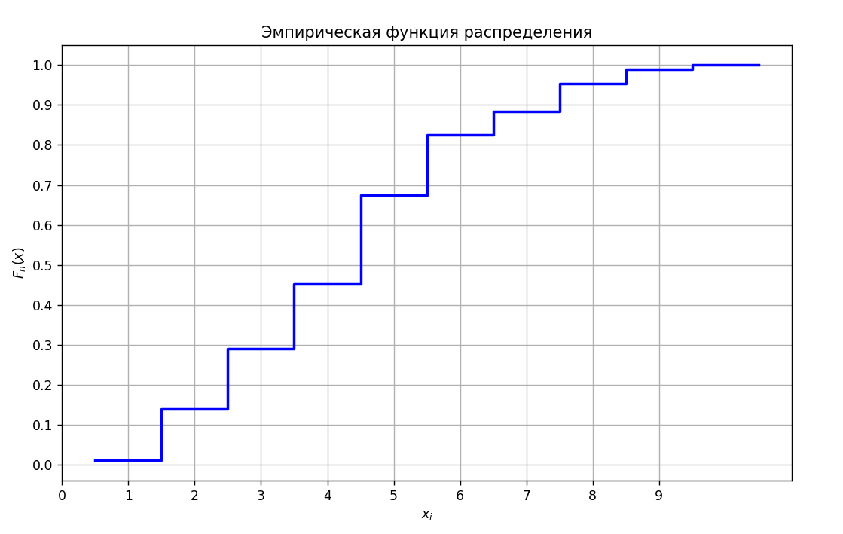
 |  |  |  |  |  |  |  |  |  |  |  |  |  |  |  |  |  |  |  |  |  |  |  |  |  |  |  | 2
$F_{n}(x)=W(X<x$) $=\left\{\begin{aligned}0, x≤0; \\ &\frac{1}{86}, 0<x≤1; \\ \frac{12}{86}, 1<x≤2; \\ \frac{25}{86}, 2<x≤3; \\ \frac{39}{86}, 3<x≤4; \\ \frac{58}{86}, 4<x≤5; \\ \frac{71}{86}, 5<x≤6; \\ \frac{76}{86}, 6<x≤7; \\ \frac{82}{86}, 7<x≤8; \\ \frac{85}{86}, 8<x≤9; \\ 1, x>9;\end{aligned}\right.$
Объем выборки: |  | 86 |  |  |  |  |  |  |  |  |  |  |  |  |  |  |  |  |  |  |  |  |  |  |  |  |  | 1
Эмпирическая функция: |  |  |  |  |  |  |  |  |  |  |  |  |  |  |  |  |  |  |  |  |  |  |  |  |  |  |  | 5
 |  |  |  |  |  |  |  |  |  |  |  |  |  |  |  |  |  |  |  |  |  |  |  |  |  |  |  | 1
 |  |  |  |  |  |  |  |  |  |  |  |  |  |  |  |  |  |  |  |  |  |  |  |  |  |  |  | 1
 |  |  |  |  |  |  |  |  |  |  |  |  |  |  |  |  |  |  |  |  |  |  |  |  |  |  |  | 2
 |  |  |  |  |  |  |  |  |  |  |  |  |  |  |  |  |  |  |  |  |  |  |  |  |  |  |  | 4
 |  |  |  |  |  |  |  |  |  |  |  |  |  |  |  |  |  |  |  |  |  |  |  |  |  |  |  | 4
 |  |  |  |  |  |  |  |  |  |  |  |  |  |  |  |  |  |  |  |  |  |  |  |  |  |  |  | 8
 |  |  |  |  |  |  |  |  |  |  |  |  |  |  |  |  |  |  |  |  |  |  |  |  |  |  |  | 7
 |  |  |  |  |  |  |  |  |  |  |  |  |  |  |  |  |  |  |  |  |  |  |  |  |  |  |  | 2
 |  |  |  |  |  |  |  |  |  |  |  |  |  |  |  |  |  |  |  |  |  |  |  |  |  |  |  | 3
 |  |  |  |  |  |  |  |  |  |  |  |  |  |  |  |  |  |  |  |  |  |  |  |  |  |  |  | 4
 |  |  |  |  |  |  |  |  |  |  |  |  |  |  |  |  |  |  |  |  |  |  |  |  |  |  |  | 1
 |  |  |  |  |  |  |  |  |  |  |  |  |  |  |  |  |  |  |  |  |  |  |  |  |  |  |  | 3
 |  |  |  |  |  |  |  |  |  |  |  |  |  |  |  |  |  |  |  |  |  |  |  |  |  |  |  | 5
 |  |  |  |  |  |  |  |  |  |  |  |  |  |  |  |  |  |  |  |  |  |  |  |  |  |  |  | 5
 |  |  |  |  |  |  |  |  |  |  |  |  |  |  |  |  |  |  |  |  |  |  |  |  |  |  |  | 4
 |  |  |  |  |  |  |  |  |  |  |  |  |  |  |  |  |  |  |  |  |  |  |  |  |  |  |  | 4
4. Мода, медиана, коэффициенты асимметрии и эксцесса |  |  |  |  |  |  |  |  |  |  |  |  |  |  |  |  |  |  |  |  |  |  |  |  |  |  |  | 1
 |  |  |  |  |  |  |  |  |  |  |  |  |  |  |  |  |  |  |  |  |  |  |  |  |  |  |  | 4
$$Mo\left(X\right)=x_{4}=4$$
$$D_{в}= \frac{1}{n}\sum_{i=1}^{k}{n_{i}{(x_{i} − \overline{x})}^{2}=4,436 }$$
 |  |  |  |  |  |  |  |  |  |  |  |  |  |  |  |  |  |  |  |  |  |  |  |  |  |  |  | 7
 |  |  |  |  |  |  |  |  |  |  |  |  |  |  |  |  |  | 20.25 | 134.75 | 81.25 | 31.5 | 4.75 | 3.25 | 11.25 | 37.5 | 36.75 | 20.25 | 7
$$Me\left(X\right)= \frac{x_{m}+ x_{m+1}}{2}=4$$
 |  |  |  |  |  |  |  |  |  |  |  |  |  |  |  |  |  |  |  |  |  |  |  |  |  |  |  | 4
$$σ_{в}= \sqrt{D_{в}}=2,106$$
 |  |  |  |  |  |  |  |  |  |  |  |  |  |  |  |  |  |  | 4.4360465116 |  |  |  |  |  |  |  |  | 1
 |  |  |  |  |  |  |  |  |  |  |  |  |  |  |  |  |  |  |  |  |  |  |  |  |  |  |  | 3
$A= \frac{\sum_{i=1}^{k}{{(x_{i} − \overline{x})}^{3}n_{i}}}{nσ_{В}^{3}}$ = -0.602
 |  |  |  |  |  |  |  |  |  |  |  |  |  |  |  |  |  |  |  |  |  |  |  |  |  |  |  | 5
 |  |  |  |  |  |  |  |  |  |  |  |  |  |  |  |  |  |  |  |  |  |  |  |  |  |  |  | 3
$\overline{E}$ = $\frac{\sum_{i=1}^{k}{{(x_{i} − \overline{x})}^{4}n_{i}}}{nσ_{В}^{4}}$ - 3 = -0,777
 |  |  |  |  |  |  |  |  |  |  |  |  |  |  |  |  |  | -91.125 | -471.625 | -203.125 | -47.25 | -2.375 | 1.625 | 16.875 | 93.75 | 128.625 | 91.125 | 4
 |  |  |  |  |  |  |  |  |  |  |  |  |  |  |  |  |  |  |  |  |  |  |  |  |  |  |  | 5
 |  |  |  |  |  |  |  |  |  |  |  |  |  |  |  |  |  |  | -0.60189803657 |  |  |  |  |  |  |  |  | 4
 |  |  |  |  |  |  |  |  |  |  |  |  |  |  |  |  |  |  |  |  |  |  |  |  |  |  |  | 3
 |  |  |  |  |  |  |  |  |  |  |  |  |  |  |  |  |  |  |  |  |  |  |  |  |  |  |  | 5
 |  |  |  |  |  |  |  |  |  |  |  |  |  |  |  |  |  | 410.0625 | 1650.6875 | 507.8125 | 70.875 | 1.1875 | 0.8125 | 25.3125 | 234.375 | 450.1875 | 410.0625 | 7
 |  |  |  |  |  |  |  |  |  |  |  |  |  |  |  |  |  |  |  |  |  |  |  |  |  |  |  | 7
 |  |  |  |  |  |  |  |  |  |  |  |  |  |  |  |  |  |  | -0.77661477643 |  |  |  |  |  |  |  |  | 3
5. Ящик с усами |  |  |  |  |  |  |  |  |  |  |  |  |  |  |  |  |  |  |  |  |  |  |  |  |  |  |  | 4
 |  |  |  |  |  |  |  |  |  |  |  |  |  |  |  |  |  |  |  |  |  |  |  |  |  |  |  | 2

6. Выводы

Медиана — 4, мода — 4, что говорит о близости распределения к симметричному.
Асимметрия отрицательная , что указывает на небольшую скошенность влево.
Эксцесс отрицательный, значит, распределение имеет более пологий пик по сравнению с нормальным.

Выборка B
 |  |  |  |  |  |  |  |  |  |  |  |  |  |  |  |  |  |  |  |  |  |  |  |  | 127
 |  |  |  |  |  |  |  |  |  |  |  |  |  |  |  |  |  |  |  |  |  |  |  |  | 129
 |  |  |  |  |  |  |  |  |  |  |  |  |  |  |  |  |  |  |  |  |  |  |  |  | 136
 |  |  |  |  |  |  |  |  |  |  |  |  |  |  |  |  |  |  |  |  |  |  |  |  | 125
 |  |  |  |  |  |  |  |  |  |  |  |  |  |  |  |  |  |  |  |  |  |  |  |  | 130
 |  |  |  |  |  |  |  |  |  |  |  |  |  |  |  |  |  |  |  |  |  |  |  |  | 127
 |  |  |  |  |  |  |  |  |  |  |  |  |  |  |  |  |  |  |  |  |  |  |  |  | 129
 |  |  |  |  |  |  |  |  |  |  |  |  |  |  |  |  |  |  |  |  |  |  |  |  | 132
 |  |  |  |  |  |  |  |  |  |  |  |  |  |  |  |  |  |  |  |  |  |  |  |  | 134
 |  |  |  |  |  |  |  |  |  |  |  |  |  |  |  |  |  |  |  |  |  |  |  |  | 131
 |  |  |  |  |  |  |  |  |  |  |  |  |  |  |  |  |  |  |  |  |  |  |  |  | 138
 |  |  |  |  |  |  |  |  |  |  |  |  |  |  |  |  |  |  |  |  |  |  |  |  | 150
 |  |  |  |  |  |  |  |  |  |  |  |  |  |  |  |  |  |  |  |  |  |  |  |  | 131
 |  |  |  |  |  |  |  |  |  |  |  |  |  |  |  |  |  |  |  |  |  |  |  |  | 128
 |  |  |  |  |  |  |  |  |  |  |  |  |  |  |  |  |  |  |  |  |  |  |  |  | 123
 |  |  |  |  |  |  |  |  |  |  |  |  |  |  |  |  |  |  |  |  |  |  |  |  | 130
 |  |  |  |  |  |  |  |  |  |  |  |  |  |  |  |  |  |  |  |  |  |  |  |  | 141
 |  |  |  |  |  |  |  |  |  |  |  |  |  |  |  |  |  |  |  |  |  |  |  |  | 134
 |  |  |  |  |  |  |  |  |  |  |  |  |  |  |  |  |  |  |  |  |  |  |  |  | 126
 |  |  |  |  |  |  |  |  |  |  |  |  |  |  |  |  |  |  |  |  |  |  |  |  | 136
 |  |  |  |  |  |  |  |  |  |  |  |  |  |  |  |  |  |  |  |  |  |  |  |  | 137
 |  |  |  |  |  |  |  |  |  |  |  |  |  |  |  |  |  |  |  |  |  |  |  |  | 133
1. Максимальный, минимальный элементы и размах |  |  |  |  |  |  |  |  |  |  |  |  |  |  |  |  |  |  |  |  |  |  |  |  | 127
Макс: | 0 |  |  |  |  |  |  |  |  |  |  |  |  |  |  |  |  |  |  |  |  |  |  |  | 137
Мин: | 0 |  |  |  |  |  |  |  |  |  |  |  |  |  |  |  |  |  |  |  |  |  |  |  | 136
Размах: | 0 |  |  |  |  |  |  |  |  |  |  |  |  |  |  |  |  |  |  |  |  |  |  |  | 130
2. Оптимальное количество интервалов и длина группировки: |  |  |  |  |  |  |  |  |  |  |  |  |  |  |  |  |  |  |  |  |  |  |  |  | 135
 |  |  |  |  |  |  |  |  |  |  |  |  |  |  |  |  |  |  |  |  |  |  |  |  | 130
 |  |  |  |  |  |  |  |  |  |  |  |  |  |  |  |  |  |  |  |  |  |  |  |  | 135
Объем выборки: |  | 0 |  |  |  |  |  |  |  |  |  |  |  |  |  |  |  |  |  |  |  |  |  |  | 126
 |  |  |  |  |  |  |  |  |  |  |  |  |  |  |  |  |  |  |  |  |  |  |  |  | 132
$$n=1+3.322lgN=1+3.322\lg\left(190\right)=8,57$$
Формула Стержеса(количество интервалов): |  |  |  |  |  |  |  |  |  |  |  |  |  |  |  |  |  |  |  |  |  |  |  |  | 130
 |  |  |  |  | n = 9 |  |  |  |  |  |  |  |  |  |  |  |  |  |  |  |  |  |  |  | 121
$$h= \frac{размах}{n}=\frac{41}{9}≈5$$
 |  |  |  |  |  |  |  |  |  |  |  |  |  |  |  |  |  |  |  |  |  |  |  |  | 140
Длина интервалов: |  |  |  |  |  |  |  |  |  |  |  |  |  |  |  |  |  |  |  |  |  |  |  |  | 138
3. Интервальный ряд, гистограмма и полигон |  |  |  |  |  |  |  |  |  |  |  |  |  |  |  |  |  |  |  |  |  |  |  |  | 136
 |  |  |  |  |  |  |  |  |  |  |  |  |  |  |  |  |  |  |  |  |  |  |  |  | 132
 |  |  |  |  |  |  |  |  |  |  |  |  |  |  |  |  |  |  |  |  |  |  |  |  | 140
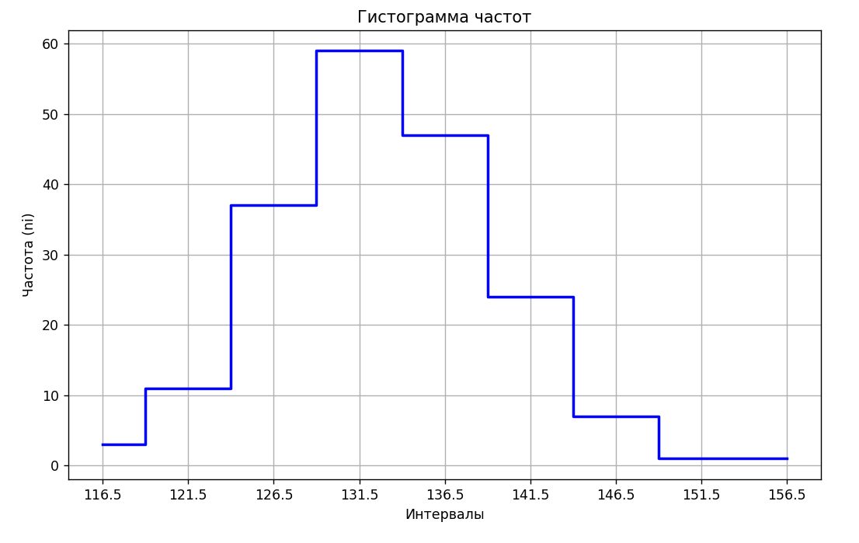
Полигон частот
№ | Интервал | Частота nᵢ | Относительная частота ꞷᵢ | Накопленные частоты Nᵢ |  |  |  |  |  |  |  |  |  |  |  |  |  |  |  |  |  |  |  |  | 138
1 | [114−119) | 3 | 0.015789473684 | 3 |  |  | Интервал | Частота nᵢ |  |  |  |  |  |  |  |  |  |  |  |  |  |  |  |  | 126
2 | [119−124) | 11 | 0.057894736842 | 14 |  |  | 114 | 3 |  |  |  |  |  |  |  |  |  |  |  |  |  |  |  |  | 116
3 | [124−129) | 37 | 0.19473684211 | 51 |  |  | 119 | 11 |  |  |  |  |  |  |  |  |  |  |  |  |  |  |  |  | 130
4 | [129−134) | 59 | 0.31052631579 | 110 |  |  | 124 | 37 |  |  |  |  |  |  |  |  |  |  |  |  |  |  |  |  | 133
5 | [134−139) | 47 | 0.24736842105 | 157 |  |  | 129 | 59 |  |  |  |  |  |  |  |  |  |  |  |  |  |  |  |  | 136
6 | [139−144) | 24 | 0.12631578947 | 181 |  |  | 134 | 47 |  |  |  |  |  |  |  |  |  |  |  |  |  |  |  |  | 130
7 | [144−149) | 7 | 0.036842105263 | 188 |  |  | 139 | 24 |  |  |  |  |  |  |  |  |  |  |  |  |  |  |  |  | 128
8 | [149−154) | 1 | 0.0052631578947 | 189 |  |  | 144 | 7 |  |  |  |  |  |  |  |  |  |  |  |  |  |  |  |  | 138
9 | [154−159) | 1 | 0.0052631578947 | 190 |  |  | 149 | 1 |  |  |  |  |  |  |  |  |  |  |  |  |  |  |  |  | 124
 |  |  |  |  |  |  | 154 | 1 |  |  |  |  |  |  |  |  |  |  |  |  |  |  |  |  | 131
 |  |  |  |  |  |  |  |  |  |  |  |  |  |  |  |  |  |  |  |  |  |  |  |  | 143
 |  |  |  |  |  |  |  |  |  |  |  |  |  |  |  |  |  |  |  |  |  |  |  |  | 144
 |  |  |  |  |  |  |  |  |  |  |  |  |  |  |  |  |  |  |  |  |  |  |  |  | 129
 |  |  |  |  |  |  |  |  |  |  |  |  |  |  |  |  |  |  |  |  |  |  |  |  | 140
 |  |  |  |  |  |  |  |  |  |  |  |  |  |  |  |  |  |  |  |  |  |  |  |  | 135
 |  |  |  |  |  |  |  |  |  |  |  |  |  |  |  |  |  |  |  |  |  |  |  |  | 128
 |  |  |  |  |  |  |  |  |  |  |  |  |  |  |  |  |  |  |  |  |  |  |  |  | 137
 |  |  |  |  |  |  |  |  |  |  |  |  |  |  |  |  |  |  |  |  |  |  |  |  | 120
 |  |  |  |  |  |  |  |  |  |  |  |  |  |  |  |  |  |  |  |  |  |  |  |  | 134
 |  |  |  |  |  |  |  |  |  |  |  |  |  |  |  |  |  |  |  |  |  |  |  |  | 126
 |  |  |  |  |  |  |  |  |  |  |  |  |  |  |  |  |  |  |  |  |  |  |  |  | 132
3. Эмпирическая функция распределения и её график |  |  |  |  |  |  |  |  |  |  |  |  |  |  |  |  |  |  |  |  |  |  |  |  | 123
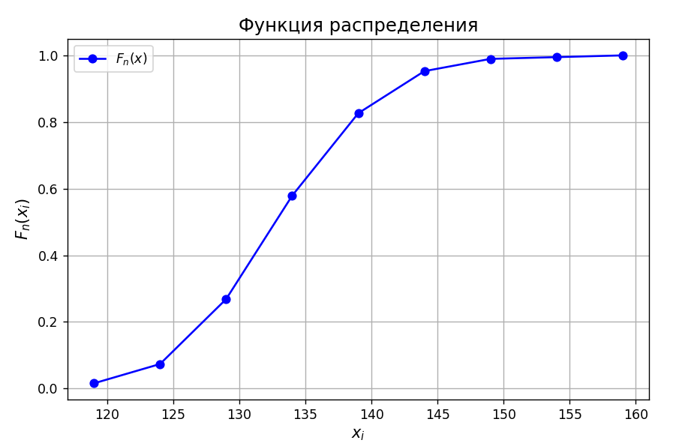
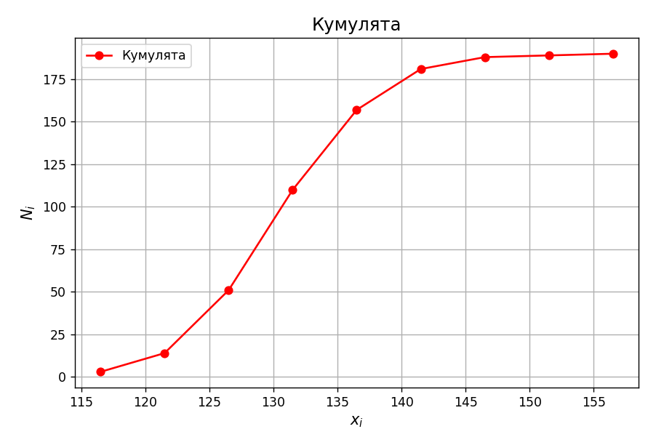
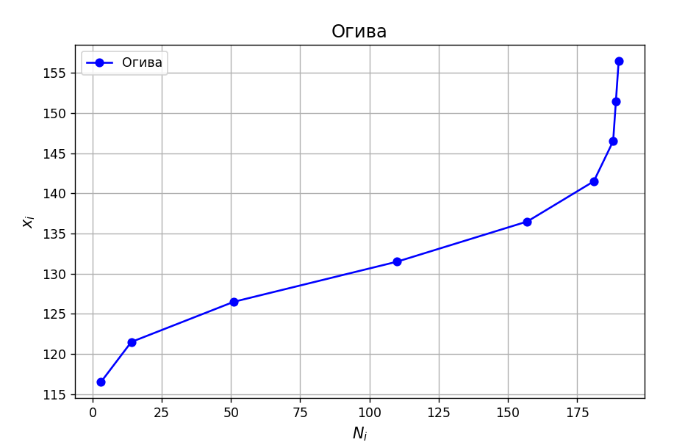
 |  |  |  |  |  |  |  |  |  |  |  |  |  |  |  |  |  |  |  |  |  |  |  |  | 138
 |  |  |  |  |  |  |  |  |  |  |  |  |  |  |  |  |  |  |  |  |  |  |  |  | 155
Объем выборки: |  | 0 |  |  |  |  |  |  |  |  |  |  |  |  |  |  |  |  |  |  |  |  |  |  | 142
 |  |  |  |  |  |  |  |  |  |  |  |  |  |  |  |  |  |  |  |  |  |  |  |  | 145
$F_{n}(x)=W(X<x$) $=\left\{\begin{aligned}0, x<114; \\ &\frac{3}{190}, 114≤x<119; \\ \frac{14}{190}, 119≤x<124; \\ \frac{51}{190}, 124≤x<129; \\ \frac{110}{190}, 129≤x<134; \\ \frac{157}{190}, 134≤x<139; \\ \frac{181}{190}, 139≤x<144; \\ \frac{188}{190}, 144≤x<149; \\ \frac{189}{190}, 149≤x<154; \\ 1, x≥154 \\ \end{aligned}\right.$
Эмпирическая функция: |  |  |  |  |  |  |  |  |  |  |  |  |  |  |  |  |  |  |  |  |  |  |  |  | 140
 |  |  |  |  |  |  |  |  |  |  |  |  |  |  |  |  |  |  |  |  |  |  |  |  | 138
 |  |  |  |  |  |  |  |  |  |  |  |  |  |  |  |  |  |  |  |  |  |  |  |  | 136
 |  |  |  |  |  |  |  |  |  |  |  |  |  |  |  |  |  |  |  |  |  |  |  |  | 125
 |  |  |  |  |  |  |  |  |  |  |  |  |  |  |  |  |  |  |  |  |  |  |  |  | 140
 |  |  |  |  |  |  |  |  |  |  |  |  |  |  |  |  |  |  |  |  |  |  |  |  | 122
 |  |  |  |  |  |  |  |  |  |  |  |  |  |  |  |  |  |  |  |  |  |  |  |  | 136
 |  |  |  |  |  |  |  |  |  |  |  |  |  |  |  |  |  |  |  |  |  |  |  |  | 125
 |  |  |  |  |  |  |  |  |  |  |  |  |  |  |  |  |  |  |  |  |  |  |  |  | 132
 |  |  |  |  |  |  |  |  |  |  |  |  |  |  |  |  |  |  |  |  |  |  |  |  | 134
 |  |  |  |  |  |  |  |  |  |  |  |  |  |  |  |  |  |  |  |  |  |  |  |  | 127
 |  |  |  |  |  |  |  |  |  |  |  |  |  |  |  |  |  |  |  |  |  |  |  |  | 133
 |  |  |  |  |  |  |  |  |  |  |  |  |  |  |  |  |  |  |  |  |  |  |  |  | 127
 |  |  |  |  |  |  |  |  |  |  |  |  |  |  |  |  |  |  |  |  |  |  |  |  | 139
 |  |  |  |  |  |  |  |  |  |  |  |  |  |  |  |  |  |  |  |  |  |  |  |  | 124
 |  |  |  |  |  |  |  |  |  |  |  |  |  |  |  |  |  |  |  |  |  |  |  |  | 139
 |  |  |  |  |  |  |  |  |  |  |  |  |  |  |  |  |  |  |  |  |  |  |  |  | 127
4. Мода, медиана, коэффициенты асимметрии и эксцесса |  |  |  |  |  |  |  |  |  |  |  |  |  |  |  |  |  |  |  |  |  |  |  |  | 138
$$Mo\left(X\right)=x_{M_{o}}\frac{h(n_{M_{o}} − n_{M_{o−1}})}{\left(n_{M_{o}}− n_{M_{o−1}}\right)+ \left(n_{M_{o}}− n_{M_{o+1}}\right)}=136$$
 |  |  |  |  |  |  |  |  |  |  |  |  |  |  |  |  |  |  |  |  |  |  |  |  | 135
$$D_{в}= \frac{1}{n}\sum_{i=1}^{k}{n_{i}{(x_{i} − \overline{x})}^{2}=56,7105}$$
 |  |  |  |  |  |  |  |  |  |  |  |  |  |  |  | 116 | 121 | 126 | 131 | 136 | 141 | 146 | 151 | 156 | 127
 |  |  |  |  |  | 1200 | 2475 | 3700 | 1475 | 0 | 600 | 700 | 225 | 400 |  | 3 | 11 | 37 | 59 | 47 | 24 | 7 | 1 | 1 | 130
$$Me\left(X\right)= x_{M_{e}}h\frac{0,5n− N_{Me−1}}{n_{M_{e}}}=132$$
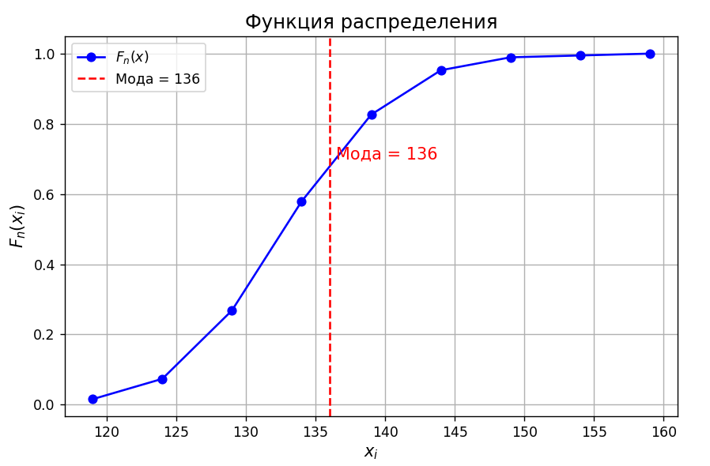
 |  |  |  |  |  |  |  |  |  |  |  |  |  |  |  |  |  |  |  |  |  |  |  |  | 137
$$σ_{в}= \sqrt{D_{в}}=7,53$$
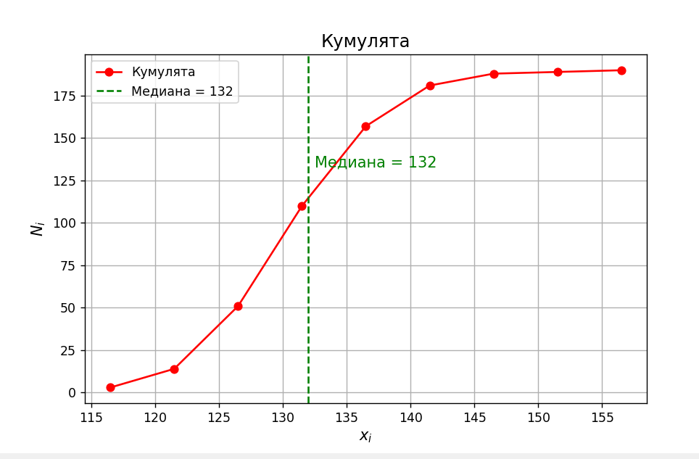
 |  |  |  |  |  |  | 56.710526316 |  |  |  |  |  |  |  |  |  |  |  |  |  |  |  |  |  | 130
 |  |  |  |  |  |  |  |  |  |  |  |  |  |  | [114−119) |  |  |  |  |  |  |  |  |  | 136
$A= \frac{\sum_{i=1}^{k}{{(x_{i} − \overline{x})}^{3}n_{i}}}{nσ_{В}^{3}}$ = -1,037
 |  |  |  |  |  |  |  |  |  |  |  |  |  |  | [119−124) |  |  |  |  |  |  |  |  |  | 131
 |  |  |  |  |  |  |  |  |  |  |  |  |  |  | [124−129) |  |  |  |  |  |  |  |  |  | 137
$\overline{E}$ = $\frac{\sum_{i=1}^{k}{{(x_{i} − \overline{x})}^{4}n_{i}}}{nσ_{В}^{4}}$ - 3 = 2,847
 |  |  |  |  |  | -24000 | -37125 | -37000 | -7375 | 0 | 3000 | 7000 | 3375 | 8000 | [129−134) |  |  |  |  |  |  |  |  |  | 131
 |  |  |  |  |  |  |  |  |  |  |  |  |  |  | [134−139) |  |  |  |  |  |  |  |  |  | 123
 |  |  |  |  |  |  | -1.0370186041 |  |  |  |  |  |  |  | [139−144) |  |  |  |  |  |  |  |  |  | 120
 |  |  |  |  |  |  |  |  |  |  |  |  |  |  | [144−149) |  |  |  |  |  |  |  |  |  | 137
 |  |  |  |  |  |  |  |  |  |  |  |  |  |  | [149−154) |  |  |  |  |  |  |  |  |  | 129
 |  |  |  |  |  | 480000 | 556875 | 370000 | 36875 | 0 | 15000 | 70000 | 50625 | 160000 | [154−159) |  |  |  |  |  |  |  |  |  | 141
 |  |  |  |  |  |  |  |  |  |  |  |  |  |  |  |  |  |  |  |  |  |  |  |  | 132
 |  |  |  |  |  |  | 2.8474736765 |  |  |  |  |  |  |  |  |  |  |  |  |  |  |  |  |  | 137
5. Ящик с усами |  |  |  |  |  |  |  |  |  |  |  |  |  |  |  |  |  |  |  |  |  |  |  |  | 142
 |  |  |  |  |  |  |  |  |  |  |  |  |  |  |  |  |  |  |  |  |  |  |  |  | 129
 |  |  |  |  |  |  |  |  |  |  |  |  |  |  |  |  |  |  |  |  |  |  |  |  | 130
 |  |  |  |  |  |  |  |  |  |  |  |  |  |  |  |  |  |  |  |  |  |  |  |  | 136
 |  |  |  |  |  |  |  |  |  |  |  |  |  |  |  |  |  |  |  |  |  |  |  |  | 148
 |  |  |  |  |  |  |  |  |  |  |  |  |  |  |  |  |  |  |  |  |  |  |  |  | 124
 |  |  |  |  |  |  |  |  |  |  |  |  |  |  |  |  |  |  |  |  |  |  |  |  | 125
 |  |  |  |  |  |  |  |  |  |  |  |  |  |  |  |  |  |  |  |  |  |  |  |  | 141
 |  |  |  |  |  |  |  |  |  |  |  |  |  |  |  |  |  |  |  |  |  |  |  |  | 122
 |  |  |  |  |  |  |  |  |  |  |  |  |  |  |  |  |  |  |  |  |  |  |  |  | 140
 |  |  |  |  |  |  |  |  |  |  |  |  |  |  |  |  |  |  |  |  |  |  |  |  | 144
 |  |  |  |  |  |  |  |  |  |  |  |  |  |  |  |  |  |  |  |  |  |  |  |  | 133
 |  |  |  |  |  |  |  |  |  |  |  |  |  |  |  |  |  |  |  |  |  |  |  |  | 131
 |  |  |  |  |  |  |  |  |  |  |  |  |  |  |  |  |  |  |  |  |  |  |  |  | 131
 |  |  |  |  |  |  |  |  |  |  |  |  |  |  |  |  |  |  |  |  |  |  |  |  | 136
 |  |  |  |  |  |  |  |  |  |  |  |  |  |  |  |  |  |  |  |  |  |  |  |  | 137
 |  |  |  |  |  |  |  |  |  |  |  |  |  |  |  |  |  |  |  |  |  |  |  |  | 132
 |  |  |  |  |  |  |  |  |  |  |  |  |  |  |  |  |  |  |  |  |  |  |  |  | 133
 |  |  |  |  |  |  |  |  |  |  |  |  |  |  |  |  |  |  |  |  |  |  |  |  | 130
 |  |  |  |  |  |  |  |  |  |  |  |  |  |  |  |  |  |  |  |  |  |  |  |  | 137
 |  |  |  |  |  |  |  |  |  |  |  |  |  |  |  |  |  |  |  |  |  |  |  |  | 130
 |  |  |  |  |  |  |  |  |  |  |  |  |  |  |  |  |  |  |  |  |  |  |  |  | 144 | 4
6. Выводы |  |  |  |  |  |  |  |  |  |  |  |  |  |  |  |  |  |  |  |  |  |  |  |  | 138
 |  |  |  |  |  |  |  |  |  |  |  |  |  |  |  |  |  |  |  |  |  |  |  |  | 136
 |  |  |  |  |  |  |  |  |  |  |  |  |  |  |  |  |  |  |  |  |  |  |  |  | 125
 |  |  |  |  |  |  |  |  |  |  |  |  |  |  |  |  |  |  |  |  |  |  |  |  | 133
 |  |  |  |  |  |  |  |  |  |  |  |  |  |  |  |  |  |  |  |  |  |  |  |  | 135
Медиана — 132, мода — 136, что говорит о близости распределения к симметричному. |  |  |  |  |  |  |  |  |  |  |  |  |  |  |  |  |  |  |  |  |  |  |  |  | 129
Асимметрия отрицательная , что указывает на небольшую скошенность влево. |  |  |  |  |  |  |  |  |  |  |  |  |  |  |  |  |  |  |  |  |  |  |  |  | 143
Эксцесс положительный, значит, распределение имеет более острый пик по сравнению с нормальным. |  |  |  |  |  |  |  |  |  |  |  |  |  |  |  |  |  |  |  |  |  |  |  |  | 139
 |  |  |  |  |  |  |  |  |  |  |  |  |  |  |  |  |  |  |  |  |  |  |  |  | 134
 |  |  |  |  |  |  |  |  |  |  |  |  |  |  |  |  |  |  |  |  |  |  |  |  | 127
 |  |  |  |  |  |  |  |  |  |  |  |  |  |  |  |  |  |  |  |  |  |  |  |  | 129
 |  |  |  |  |  |  |  |  |  |  |  |  |  |  |  |  |  |  |  |  |  |  |  |  | 134
 |  |  |  |  |  |  |  |  |  |  |  |  |  |  |  |  |  |  |  |  |  |  |  |  | 131
 |  |  |  |  |  |  |  |  |  |  |  |  |  |  |  |  |  |  |  |  |  |  |  |  | 140
 |  |  |  |  |  |  |  |  |  |  |  |  |  |  |  |  |  |  |  |  |  |  |  |  | 140
 |  |  |  |  |  |  |  |  |  |  |  |  |  |  |  |  |  |  |  |  |  |  |  |  | 133
 |  |  |  |  |  |  |  |  |  |  |  |  |  |  |  |  |  |  |  |  |  |  |  |  | 130
 |  |  |  |  |  |  |  |  |  |  |  |  |  |  |  |  |  |  |  |  |  |  |  |  | 126
 |  |  |  |  |  |  |  |  |  |  |  |  |  |  |  |  |  |  |  |  |  |  |  |  | 133
 |  |  |  |  |  |  |  |  |  |  |  |  |  |  |  |  |  |  |  |  |  |  |  |  | 138
 |  |  |  |  |  |  |  |  |  |  |  |  |  |  |  |  |  |  |  |  |  |  |  |  | 126
 |  |  |  |  |  |  |  |  |  |  |  |  |  |  |  |  |  |  |  |  |  |  |  |  | 124
 |  |  |  |  |  |  |  |  |  |  |  |  |  |  |  |  |  |  |  |  |  |  |  |  | 129
 |  |  |  |  |  |  |  |  |  |  |  |  |  |  |  |  |  |  |  |  |  |  |  |  | 137
 |  |  |  |  |  |  |  |  |  |  |  |  |  |  |  |  |  |  |  |  |  |  |  |  | 133
 |  |  |  |  |  |  |  |  |  |  |  |  |  |  |  |  |  |  |  |  |  |  |  |  | 139
 |  |  |  |  |  |  |  |  |  |  |  |  |  |  |  |  |  |  |  |  |  |  |  |  | 128
 |  |  |  |  |  |  |  |  |  |  |  |  |  |  |  |  |  |  |  |  |  |  |  |  | 135
 |  |  |  |  |  |  |  |  |  |  |  |  |  |  |  |  |  |  |  |  |  |  |  |  | 133
 |  |  |  |  |  |  |  |  |  |  |  |  |  |  |  |  |  |  |  |  |  |  |  |  | 138
 |  |  |  |  |  |  |  |  |  |  |  |  |  |  |  |  |  |  |  |  |  |  |  |  | 132
 |  |  |  |  |  |  |  |  |  |  |  |  |  |  |  |  |  |  |  |  |  |  |  |  | 132
 |  |  |  |  |  |  |  |  |  |  |  |  |  |  |  |  |  |  |  |  |  |  |  |  | 146
 |  |  |  |  |  |  |  |  |  |  |  |  |  |  |  |  |  |  |  |  |  |  |  |  | 125
 |  |  |  |  |  |  |  |  |  |  |  |  |  |  |  |  |  |  |  |  |  |  |  |  | 133
 |  |  |  |  |  |  |  |  |  |  |  |  |  |  |  |  |  |  |  |  |  |  |  |  | 124
 |  |  |  |  |  |  |  |  |  |  |  |  |  |  |  |  |  |  |  |  |  |  |  |  | 126
 |  |  |  |  |  |  |  |  |  |  |  |  |  |  |  |  |  |  |  |  |  |  |  |  | 140
 |  |  |  |  |  |  |  |  |  |  |  |  |  |  |  |  |  |  |  |  |  |  |  |  | 127
 |  |  |  |  |  |  |  |  |  |  |  |  |  |  |  |  |  |  |  |  |  |  |  |  | 128
 |  |  |  |  |  |  |  |  |  |  |  |  |  |  |  |  |  |  |  |  |  |  |  |  | 121
 |  |  |  |  |  |  |  |  |  |  |  |  |  |  |  |  |  |  |  |  |  |  |  |  | 140
 |  |  |  |  |  |  |  |  |  |  |  |  |  |  |  |  |  |  |  |  |  |  |  |  | 134
 |  |  |  |  |  |  |  |  |  |  |  |  |  |  |  |  |  |  |  |  |  |  |  |  | 124
 |  |  |  |  |  |  |  |  |  |  |  |  |  |  |  |  |  |  |  |  |  |  |  |  | 133
 |  |  |  |  |  |  |  |  |  |  |  |  |  |  |  |  |  |  |  |  |  |  |  |  | 117
 |  |  |  |  |  |  |  |  |  |  |  |  |  |  |  |  |  |  |  |  |  |  |  |  | 127
 |  |  |  |  |  |  |  |  |  |  |  |  |  |  |  |  |  |  |  |  |  |  |  |  | 123
 |  |  |  |  |  |  |  |  |  |  |  |  |  |  |  |  |  |  |  |  |  |  |  |  | 132
 |  |  |  |  |  |  |  |  |  |  |  |  |  |  |  |  |  |  |  |  |  |  |  |  | 135
 |  |  |  |  |  |  |  |  |  |  |  |  |  |  |  |  |  |  |  |  |  |  |  |  | 123
 |  |  |  |  |  |  |  |  |  |  |  |  |  |  |  |  |  |  |  |  |  |  |  |  | 129
 |  |  |  |  |  |  |  |  |  |  |  |  |  |  |  |  |  |  |  |  |  |  |  |  | 144
 |  |  |  |  |  |  |  |  |  |  |  |  |  |  |  |  |  |  |  |  |  |  |  |  | 131
 |  |  |  |  |  |  |  |  |  |  |  |  |  |  |  |  |  |  |  |  |  |  |  |  | 132
 |  |  |  |  |  |  |  |  |  |  |  |  |  |  |  |  |  |  |  |  |  |  |  |  | 133
 |  |  |  |  |  |  |  |  |  |  |  |  |  |  |  |  |  |  |  |  |  |  |  |  | 141
 |  |  |  |  |  |  |  |  |  |  |  |  |  |  |  |  |  |  |  |  |  |  |  |  | 139
 |  |  |  |  |  |  |  |  |  |  |  |  |  |  |  |  |  |  |  |  |  |  |  |  | 132
 |  |  |  |  |  |  |  |  |  |  |  |  |  |  |  |  |  |  |  |  |  |  |  |  | 131
 |  |  |  |  |  |  |  |  |  |  |  |  |  |  |  |  |  |  |  |  |  |  |  |  | 114
 |  |  |  |  |  |  |  |  |  |  |  |  |  |  |  |  |  |  |  |  |  |  |  |  | 125
 |  |  |  |  |  |  |  |  |  |  |  |  |  |  |  |  |  |  |  |  |  |  |  |  | 136
 |  |  |  |  |  |  |  |  |  |  |  |  |  |  |  |  |  |  |  |  |  |  |  |  | 131
 |  |  |  |  |  |  |  |  |  |  |  |  |  |  |  |  |  |  |  |  |  |  |  |  | 139
 |  |  |  |  |  |  |  |  |  |  |  |  |  |  |  |  |  |  |  |  |  |  |  |  | 136
 |  |  |  |  |  |  |  |  |  |  |  |  |  |  |  |  |  |  |  |  |  |  |  |  | 129
 |  |  |  |  |  |  |  |  |  |  |  |  |  |  |  |  |  |  |  |  |  |  |  |  | 125
 |  |  |  |  |  |  |  |  |  |  |  |  |  |  |  |  |  |  |  |  |  |  |  |  | 128

